1GD-FR-0020
 |  |  |  |  |  |  | PROCESO DE GESTIÓN DOCUMENTAL |  |  |  |  |  |  |  |  | POLICÍA NACIONAL
Código:1GD-FR-0020
Fecha: 04/07/2018 |  |  |  |  |  |  | DIAGNÓSTICO INTEGRAL PARA LOS ARCHIVOS DE LA POLICÍA NACIONAL
Versión: 0

CIUDAD: San Juan de Pasto |  |  |  |  |  |  |  |  |  | FECHA ELABORACIÓN DEL DIAGNÓSTICO |  |  |  |  |  |  | 15 |  | 6 |  |  | 2021
RESPONSABLE DEL DILIGENCIAMIENTO: IT. ROBERTO CARLOS GARCIA SALAS
A. IDENTIFICACIÓN
CÓDIGO Y NOMBRE DE LA UNIDAD: 3.8.4.7 POLICÍA METROPOLITANA SAN JUAN DE PASTO
FECHA DE CREACIÓN DE LA UNIDAD: 29 de noviembre de 2013 |  |  |  |  |  |  |  |  |  | ACTO ADMINISTRATIVO DE CREACIÓN DE LA UNIDAD: Resolución No. 04711 del 29/11/2013 "Por la cual se crea Policía Metropolitana San Juan de Pasto, se define su estructura orgánica interna, se determinan sus funciones y se dictan otras disposiciones"
DIRECCIÓN DE LA UNIDAD: Calle 18 No. 47-160 barrio Toro Bajo |  |  |  |  |  |  |  |  |  | ACTO ADMINISTRATIVO VIGENTE DE LA UNIDAD: Resolución 03804 del 09/09/2014 ""Por la cual se modifica parcialmente la Resolución 04711 del 29 de noviembre de 2013"
CORREO ELECTRÓNICO DE LA UNIDAD: mepas.coman@policia.gov.co |  |  |  |  |  |  |  |  |  | TELÉFONO: (2) 7224537 |  |  |  |  |  |  |  | IP:
A.1 DIRECTOR, COMANDANTE O JEFE DE LA UNIDAD:
NOMBRE: |  |  | JOSÉ ARTURO SANCHEZ VALDERRAMA
GRADO: |  |  | CORONEL
CARGO: |  |  | COMANDANTE DE METROPOLITANA
TIEMPO EN EL CARGO: |  |  |  | 5 meses, 13 dias
A.2 ADMINISTRACIÓN DEL ARCHIVO
Jefe Grupo de Gestión Documental
NOMBRES Y APELLIDOS: ROBERTO CARLOS GARCIA SALAS |  |  |  |  |  |  |  |  |  | CAPACITACIÓN O CURSOS EN GESTIÓN DOCUMENTAL Y ARCHIVÍSTICA
GRADO: INTENDENTE |  |  |  |  |  |  |  |  |  | 1 | CURSO BASICO GESTION DOCUEMNTAL.
TIEMPO EN EL PROCESO DE GESTIÓN DOCUMENTAL (Años, Meses, Días) 1 AÑO, 2 MESES, 19 DIAS |  |  |  |  |  |  |  |  |  | 2
TIEMPO EN LA INSTITUCIÓN (Años, Meses, Días) 19 Años, 2 Meses, 4 Días |  |  |  |  |  |  |  |  |  | 3
CORREO INSTITUCIONAL: roberto.garcia1396@correo.policia.gov.co |  |  |  |  |  |  |  |  |  | 4
No. CELULAR: 3233215694 |  |  |  |  |  |  |  |  |  | 5
No IP DE LA OFICINA Y/O GRUPO: |  |  |  |  |  |  |  |  |  | 6
CONDICIÓN MÉDICO LABORAL: APTO |  |  |  |  |  |  |  |  |  | 7
Funciones del Jefe Grupo de Gestión Documental
1 | Brindar la información que corresponda de acuerdo a la naturaleza del cargo, a quien la requiera, siguiendo los lineamientos de la normativa establecida.
2 | Implementar el sistema de gestión integral de acuerdo con los lineamientos institucionales, efectuando mejora continua en los procesos que lo requieran.
3 | Realizar las actividades establecidas en la gestión documental, aplicando la normativa vigente.
4 | Realizar las actividades establecidas para la implementación del sistema de gestión ambiental en la Policía Nacional.
5 | Guardar la reserva y confidencialidad de los documentos e información que sea de su conocimiento dentro del cumplimiento de sus funciones.
6 | Dar buen uso a los elementos asignados bajo su responsabilidad, con el fin de mantenerlos disponibles para el servicio.
7 | Las demás que le sean asignadas de acuerdo con la ley, los reglamentos o la naturaleza de su cargo.
Responsable Archivo Central
NOMBRES Y APELLIDOS: MILLER CHISTIAN PAZ CABRERA |  |  |  |  |  |  |  |  |  | CAPACITACIÓN O CURSOS EN GESTIÓN DOCUMENTAL Y ARCHIVÍSTICA
GRADO: PATRULLERO |  |  |  |  |  |  |  |  |  | 1 | Técnico en servicio de policía, curso de Gestión Documental, curso administración documental en el entorno laboral y curso organización documental en el entorno laboral.
TIEMPO EN EL PROCESO DE GESTIÓN DOCUMENTAL (Años, Meses, Días) 1 AÑOS, 6 MESES, 15 DÍAS |  |  |  |  |  |  |  |  |  | 2
TIEMPO EN LA INSTITUCIÓN (Años, Meses, Días) 4 Años, 8 Meses, 2 Días |  |  |  |  |  |  |  |  |  | 3
CORREO INSTITUCIONAL: CHRISTI.PAZ@correo.policia.gov.co |  |  |  |  |  |  |  |  |  | 4
No. CELULAR: 3103906034 |  |  |  |  |  |  |  |  |  | 5
No IP DE LA OFICINA Y/O GRUPO: |  |  |  |  |  |  |  |  |  | 6
CONDICIÓN MÉDICO LABORAL: APTO |  |  |  |  |  |  |  |  |  | 7
Funciones del Responsable Archivo Central
1 | Brindar la información que corresponda de acuerdo a la naturaleza del cargo, a quien la requiera, siguiendo los lineamientos de la normativa establecida.
2 | Implementar el sistema de gestión integral de acuerdo con los lineamientos institucionales, efectuando mejora continua en los procesos que lo requieran.
3 | Realizar las actividades establecidas en la gestión documental, aplicando la normativa vigente.
4 | Realizar las actividades establecidas para la implementación del sistema de gestión ambiental en la Policía Nacional.
5 | Guardar la reserva y confidencialidad de los documentos e información que sea de su conocimiento dentro del cumplimiento de sus funciones.
6 | Dar buen uso a los elementos asignados bajo su responsabilidad, con el fin de mantenerlos disponibles para el servicio.
7 | Las demás que le sean asignadas de acuerdo con la ley, los reglamentos o la naturaleza de su cargo.
TALENTO HUMANO
GRADO | APELLIDOS Y NOMBRES |  |  |  |  | CÉDULA | CARGO ACTUAL | No. De Celular | TIEMPO DE SERVICIO EN LA UNIDAD |  |  | TIEMPO EN EL PROCESO DE GESTIÓN DOCUMENTAL |  |  | NIVEL ACADÉMICO |  |  |  |  | CONDICIÓN MÉDICO LABORAL
 |  |  |  |  |  |  |  |  | Años | Meses | Días | Años | Meses | Días
PT | PAZ CABRERA MILLER CHRISTIAN |  |  |  |  | 1085272151 | RESPONSABLE | 3103906034 | 4 | 8 | 2 | 1 | 6 | 15 | Técnico en servicio de policía, curso de Gestión Documental, curso administración documental en el entorno laboral y curso organización documental en el entorno laboral. |  |  |  |  | APTO
PT | PEREZ YELA WILLIAM |  |  |  |  | 5289130 | RADICADOR (A) | 3102965537 | 0 | 5 | 28 | 0 | 5 | 28 | Técnico en servicio de policía, seminario protección de datos, seminario Gestión Documental, curso planes de emergencia y evacuación, curso de Gestión Documental, curso manejo avanzado de herramientas de hojas de cálculo Excel, curso de organización documental, curso administración documental en el entorno laboral, curso organización documental de archivos de gestión, manejo y aplicación tablas de retención documental. |  |  |  |  | No apto con reubicación laboral
PT | BORJA NARVAEZ JAIRO ALEXANDER |  |  |  |  | 1085265290 | AUXILIAR DE ARCHIVO | 3155670854 | 4 | 7 | 20 | 2 | 0 | 20 | Técnico en servicio de policía, curso administración documental en el entorno laboral, curso de Gestión Documental y curso tecnologías de la información y la comunicación tics (internet) |  |  |  |  | No apto con reubicación laboral
AG | YELA BURGOS JAVIER ANDRES |  |  |  |  | 12992862 | RADICADOR (A) | 3205305262 | 3 | 1 | 10 | 3 | 1 | 10 | Bachiller, seminario de atención y servicio al ciudadano, seminario taller atención al ciudadano con énfasis en la norma ntc10002:2005, curso manejo de herramientas Microsoft office 2007: Word, curso organización documental de archivos de gestión, curso introducción a Word 2010, curso introducción a Excel 2010, formadores en herramientas técnicas de capacitación de la subdivisión de prevención del t. |  |  |  |  | No apto con reubicación laboral
...
B1. DATOS GENERALES Y UBICACIÓN DEL DEPÓSITO DE ARCHIVO
Accesorio |  |  |  |  |  |  |  | Cantidad | Accesorio |  |  |  |  | Cantidad | Accesorio |  |  |  |  |  |  | Cantidad
Cuenta con extintores CO2 (cuantos): |  |  |  |  |  |  |  | 1 | Termohigrómetros |  |  |  |  | 1 | Puestos de Trabajo |  |  |  |  |  |  | 5
Cuenta con extintores Multipropósito(cuantos): |  |  |  |  |  |  |  | 1 | Equipos de Computo |  |  |  |  | 5 | Teléfonos |  |  |  |  |  |  | 1
Cuenta con extractores de aire (cuantos): |  |  |  |  |  |  |  | 0 | Escáneres |  |  |  |  | 1 | Unidades de Conservación (Cajas) |  |  |  |  |  |  | 1106
Cuenta con sensores de movimiento: |  |  |  |  |  |  |  | 0 | Impresoras |  |  |  |  | 2 | Unidades de Conservación (Carpetas) |  |  |  |  |  |  | 6190
Deshumidificadores |  |  |  |  |  |  |  | 1 | Luxometro |  |  |  |  | 1 | Equipos de Microfilmación |  |  |  |  |  |  | 0
Otros, cuales? |  |  | 0
EVIDENCIA FOTOGRÁFICA
SE DEBERÁ ANEXAR FOTOGRAFÍAS QUE DEN CUENTA DE LAS CONDICIONES TÉCNICAS MÍNIMAS QUE PRESENTA LA ESTRUCTURA DEL ARCHIVO, EQUIPAMIENTO Y MOBILIARIO, ESTANTERÍA, SEÑALÉTICA Y SEGURIDAD, LAS ÁREAS COLINDANTES Y EL ESTADO DE LA INFORMACIÓN ADMINISTRADA POR LA UNIDAD

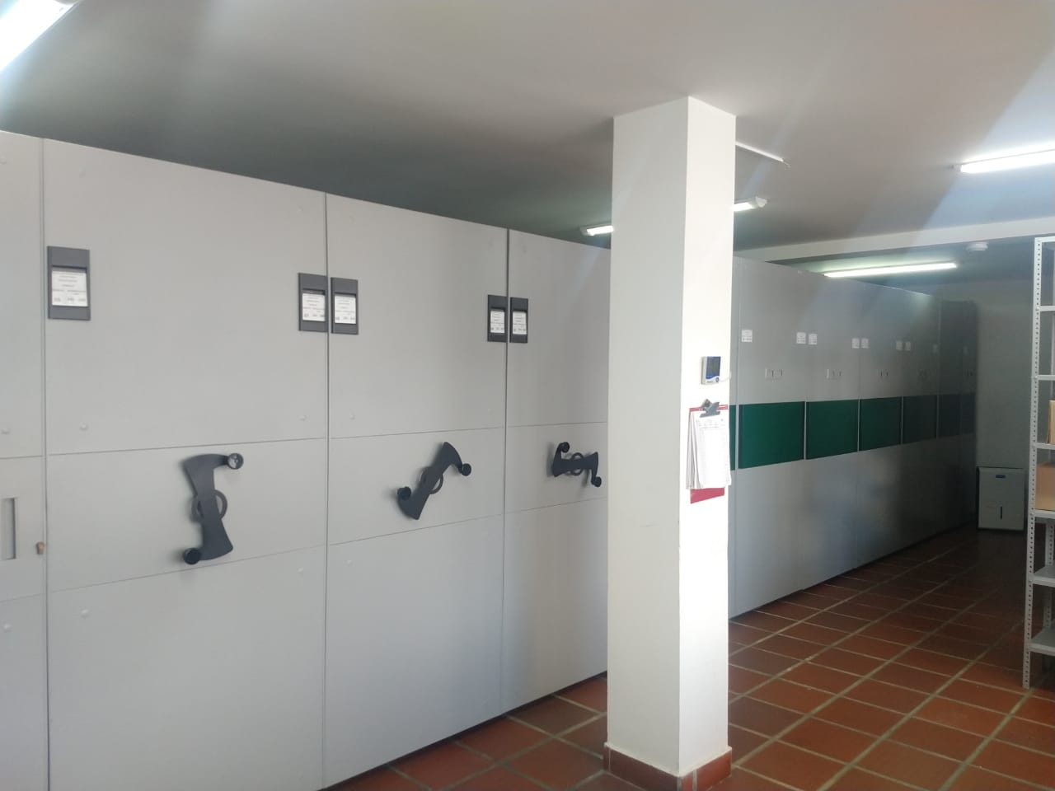
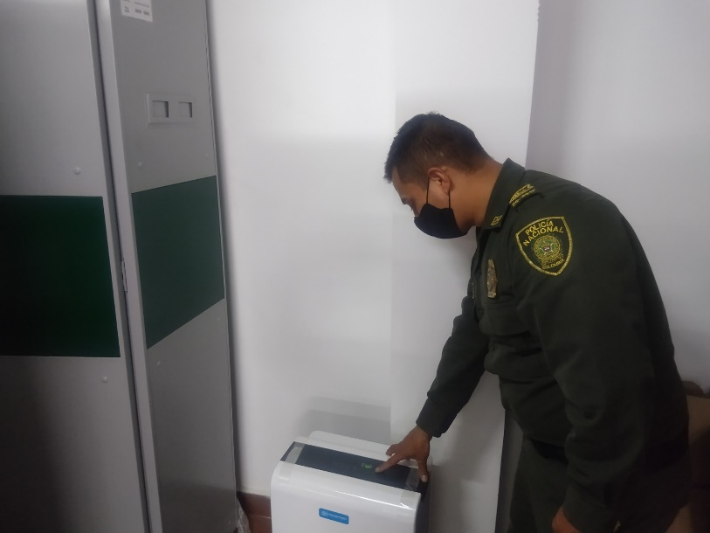
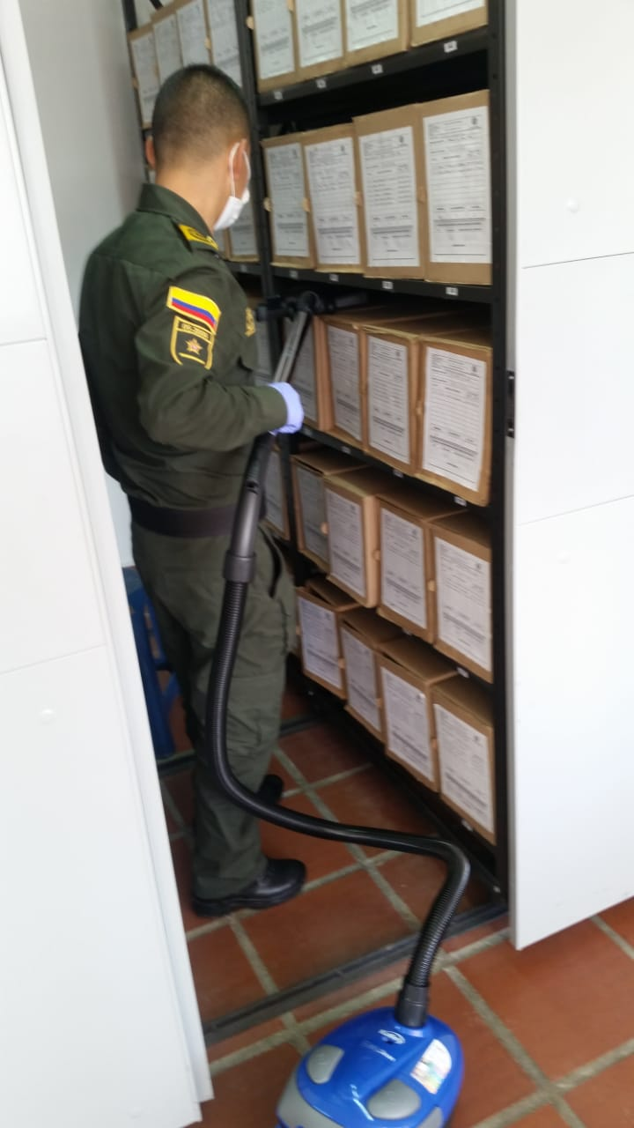

C. CARACTERÍSTICAS DE LA DOCUMENTACIÓN
IDENTIFICACIÓN DEL FONDO ACUMULDADO O DOCUMENTAL
UNIDAD POLICIAL |  |  |  |  |  |  |  |  |  |  | DEPENDENCIA PRODUCTORA:
ACERVO DOCUMENTAL
Fechas Extremas Acervo Documental |  |  |  |  |  | Cantidades de Unidades de Conservación Cajas |  | Cantidad Soporte Documental
Fecha Inicial |  | 2018-07-01 |  |  |  | Pendiente por consolidado, teniendo en cuenta que aun no se tiene la totalidad de los inventarios 2020 |  | Archivo de Gestión | Papel (carpetas) | Análogo | Digital | Planos | Libros | Videos | Fotografías |  | Cintas |  | Microfilmes |  | Magnéticos y ópticos |  | Pergaminos
fecha final |  | 2020-12-31 |  |  |  |  |  |  | N/A | N/A | N/A | N/A | N/A | N/A | N/A |  | N/A |  | N/A |  | N/A |  | N/A
Fecha Inicial |  | 2014-01-01 |  |  |  | 1106 |  | Archivo Central | Papel (carpetas) | Análogo | Digital | Planos | Libros | Videos | Fotografías |  | Cintas |  | Microfilmes |  | Magnéticos y ópticos |  | Pergaminos
fecha final |  | 2018-06-30 |  |  |  |  |  |  | 6190 | N/A | N/A | N/A | N/A | N/A | N/A |  | N/A |  | N/A |  | N/A |  | N/A
...
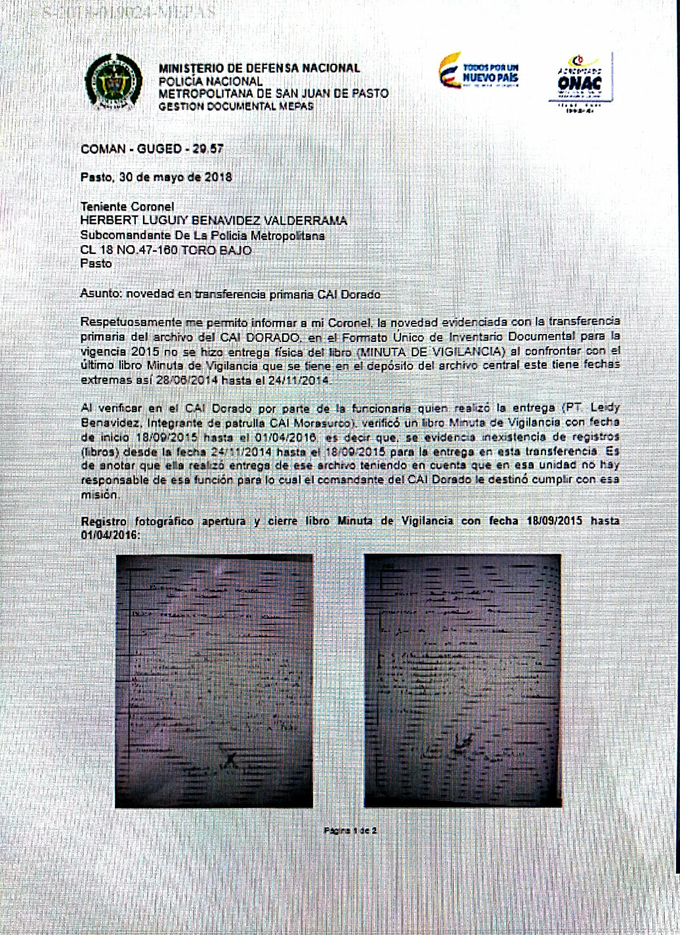
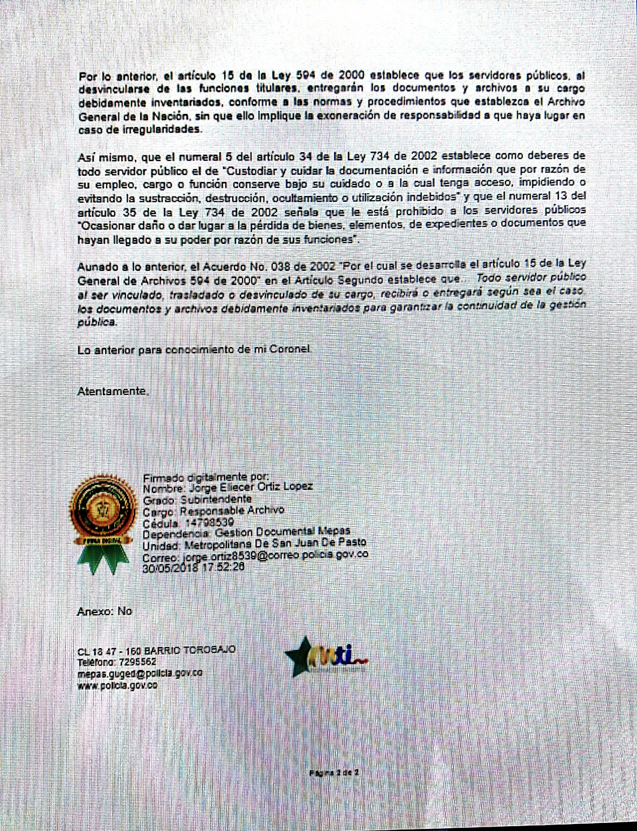
...
 |  |  |  |  |  |  | Clase de Archivo |  |  | Actividad |  |  | Evidencia |  |  | periodicidad |  |  |  |  | Observaciones
 |  |  |  |  |  |  | Archivo de Gestión |  |  | Capacitación y socialización sobre: Capacitación pruebas de funcionabilidad GEPOL, Capacitación correcta elaboración de las actas, Capacitación Sistema Integrado Conservación -SIC, Capacitación sobre Guía para la organización de archivos – 1GD-GU-0004 y Sistema Integrado Conservación SIC, Capacitación sobre Guía para la organización de archivos – 1GD-GU-0004 y Sistema Integrado Conservación SIC, Socialización Resolución 05456 del 29/11/2019 Índice de Información Clasificada y Reservada, Socialización instrucciones para la Gestión de Documentos del Gestor de Contenidos Policiales-GECOP, Socialización del proceso de gestión documental manual único de gestión documental y la caracterización del proceso de gestión documental- retroalimentación, Socialización comunicado oficial sobre las responsabilidades de los productores documentales sobre los activos de la información, Socialización de los Tipos Documentales para la gestión y organización documental y Capacitación sobre la normativa, procedimientos, formatos y guías asociados al proceso de Gestión Documental. |  |  | 1. Acta No. 008 COMAN-GUGED de fecha 21/01/2021 2. Acta No. 006 COMAN-GUGED de fecha 31/01/2021 3. Acta No. 023 COMAN-GUGED de fecha 12/03/2021 4. Acta No. 066 COMAN-GUGED de fecha 12/05/2021 5. Acta No. 066 COMAN-GUGED de fecha 05/06/2021 6. Acta No. 010 COMAN-GUGED de fecha 11/02/2021 7. Acta No. 043 COMAN-GUGED de fecha 30/03/2021 8. Acta No. 043 COMAN-GUGED de fecha 30/03/2021 9. Acta No. 084 COMAN-GUGED de fecha 06/06/2021 10. Acta No. 086 COMAN-GUGED de fecha 07/06/2021 11. Acta No. 087 COMAN-GUGED de fecha 07/06/2021 12.No.GS-2021-020782-SEGEN |  |  | Semestral |  |  |  |  | Se ha brindado capacitación a un personal de la MEPAS

 |  |  |  |  |  |  | Archivo Central |  |  | Evaluación periódica del estado de conservación de los materiales constructivo, factores de alteración, redes de eneregía, mantenimiento y reparación de instalación y mobiliario. |  |  | Comunicado oficial eletrónico No. GS-2021-025889-MEPAS de fecha 13/06/2021 |  |  | Semestral
C. Saneamiento ambiental: desinfección, desratización y desinsectación |  |  |  |  |  |  | Archivo Central |  |  | Identificar fuentes de polvo, medidas de seguridad industrial, identificar focos de contaminación biológica, evaluación estado de conservación y actividades de limpieza y desinfección |  |  | Comunicado oficial eletrónico No. GS-2021-025889-MEPAS de fecha 13/06/2021 |  |  | Diario - semestral
D. Monitoreo y control de condiciones ambientales |  |  |  |  |  |  | Archivo Central |  |  | Evaluar y controlar el entorno climático y microclimático, realizar registros de mediciones de control ambiental según los parámetros indicados en el programa. |  |  | Comunicado oficial eletrónico No. GS-2021-025889-MEPAS de fecha 13/06/2021 |  |  | Diario - semestral
E. Almacenamiento y re-almacenamiento |  |  |  |  |  |  | Archivo Central |  |  | Unidades de conservación, actividades correctivas de reemplazo de unidades de conservación que presentan deterioro. |  |  | Comunicado oficial eletrónico No. GS-2021-025889-MEPAS de fecha 13/06/2021 |  |  | Diario - semestral
F. Prevención de emergencias y atención de desastres. |  |  |  |  |  |  | Archivo Central |  |  | Elaborar plan de atención de emergencias y atención de desastres para el archivo central, sensibilizar al perosnal de la unidad referente al plan de prevención. |  |  | Comunicado oficial eletrónico No. GS-2021-025889-MEPAS de fecha 13/06/2021 |  |  | semestral
PLAN DE CONSERVACIÓN PREVENTIVA
Programa |  |  |  |  |  |  | Clase de Archivo |  |  | Actividad |  |  | Evidencia |  |  | periodicidad |  |  |  |  | Observaciones

EVIDENCIA FOTOGRÁFICA
SE DEBERÁ ANEXAR FOTOGRAFÍAS QUE DEN CUANTA DE LAS CONDICIONES DE ORGANIZACIÓN, ADMINISTRACIÓN, CUSTODIA Y CONSERVACIÓN DE LOS ACERVOS DOCUMENTALES
Plan de conservación de preventiva
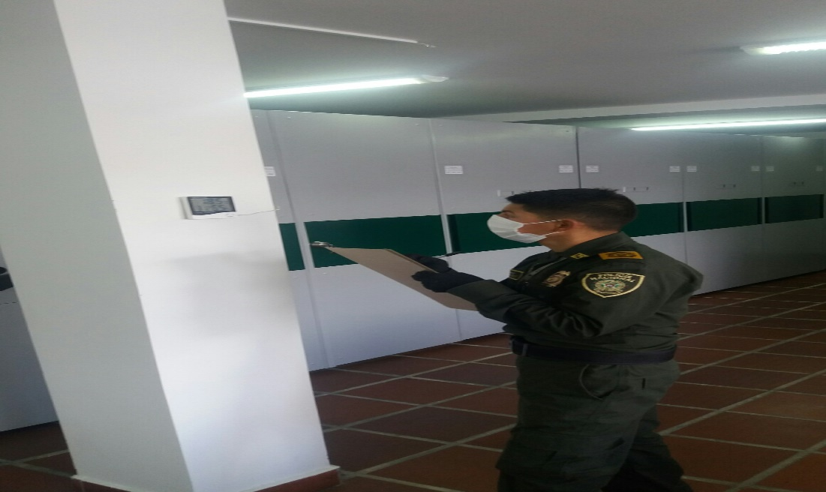
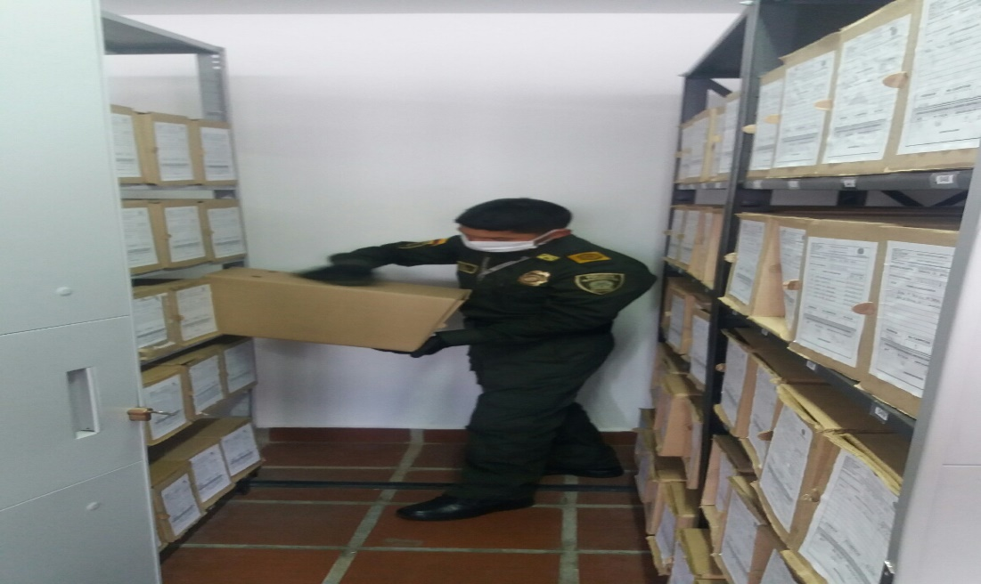
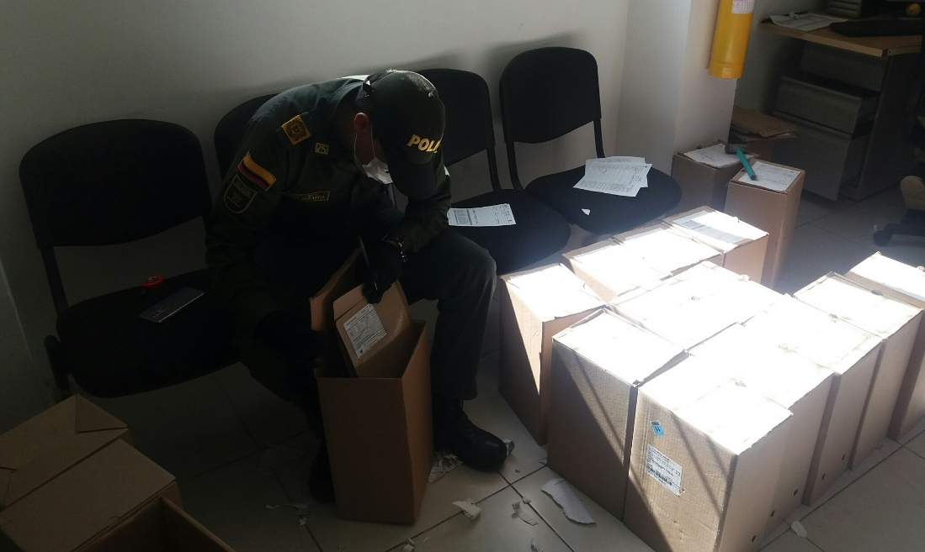
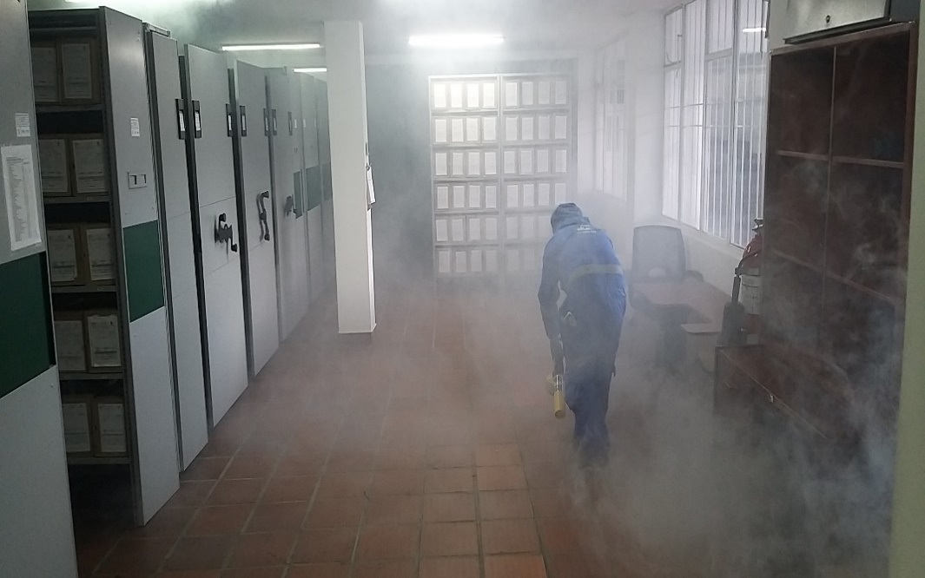
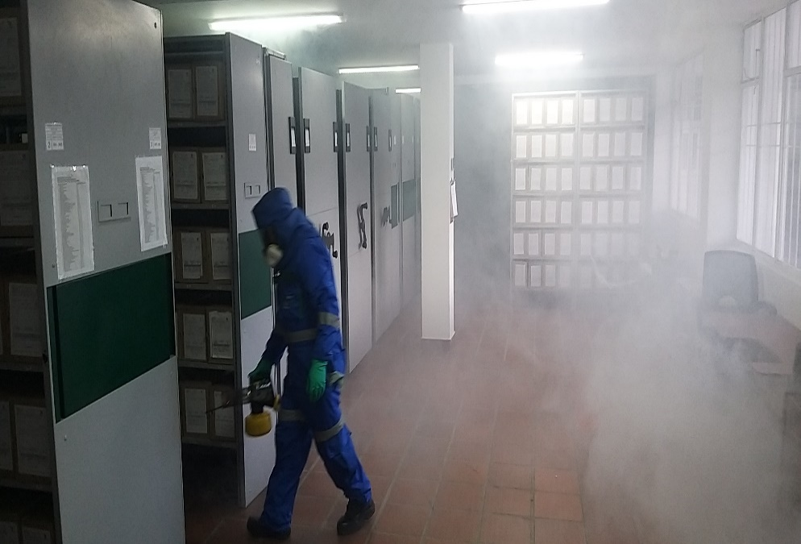
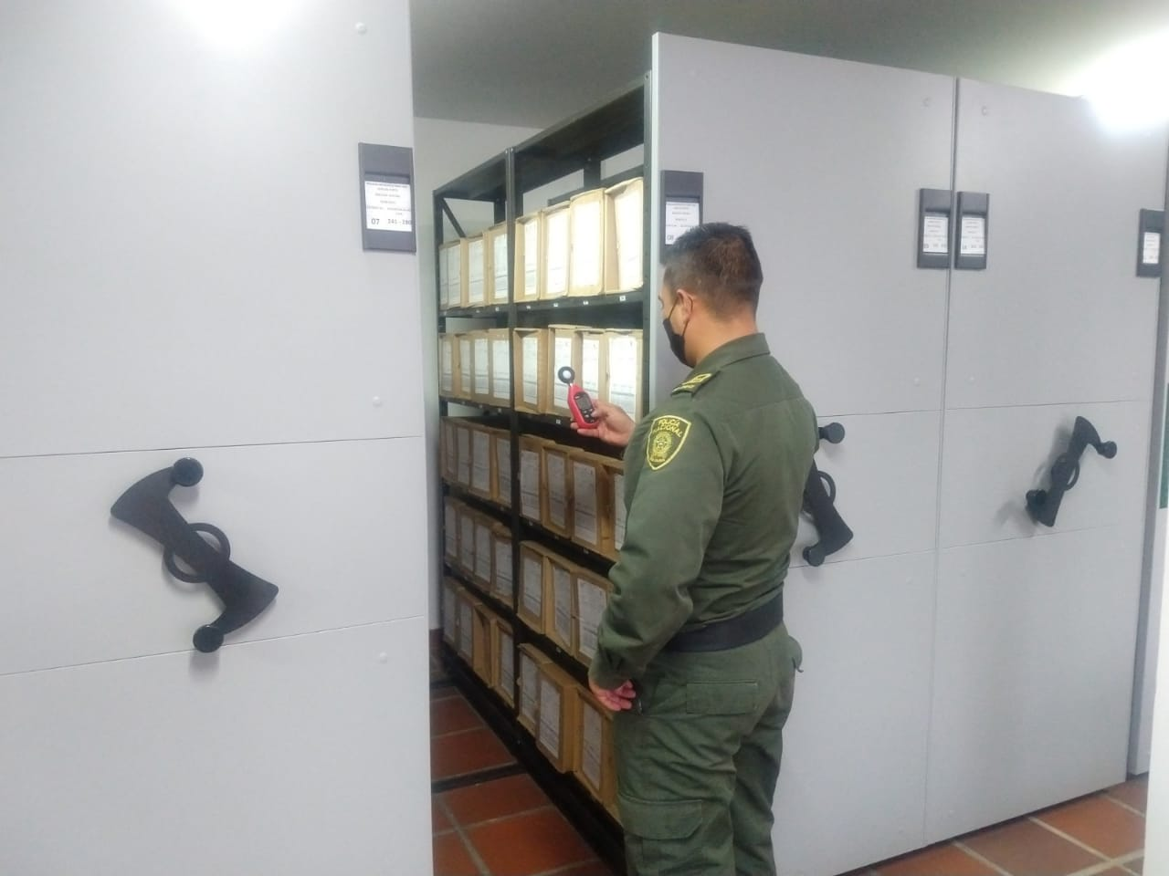

Fecha de Elaboración |  |  |  | 15 | 6 | 2021 |  | Fecha de Elaboración |  | 6 | 2021 | 2021 |  |  |  | VISTO BUENO JEFE DE LA UNIDAD
Diagnostico Elaborado por: |  |  |  |  | INTENDENTE | ROBERTO | CARLOS GARCIA | Jefe Grupo de Gestión Documental |  | INTENDENTE | ROBERTO | CARLOS GARCIA SALAS |  |  |  | Comandante de Unidad |  | CORONEL | JOSE | ARTURO | SANCHEZ
 |  |  |  | Grado Nombres y Apellidos |  |  |  |  |  | Grado Nombres y Apellidos |  |  |  |  |  |  | Grado Nombres y Apellidos

Firma |  |  |  |  |  |  |  | Firma |  |  |  |  |  |  |  |  | Firma

